информация
Работаем только с юридическими лицами через расчетный счет
БЕСПЛАТАЯ отгрузка до транспортной города Хабаровска при заказе от 5 000 руб
при заказе от 45 000 руб. можно выбрать на 10 % от суммы заказа товара по договору дарения. ФАЙЛ НАПРАВЛЯЕТСЯ ОТДЕЛЬНО
если не нашли в прайсе нужной позиции свяжитесь с нами по телефону +74212358539 или e-mail ooo_giperion@mail.ru

ПОИСК ТОВАРА
'Для быстрого нахождения товара в прайсе, используйте поиск по документу.
Нажмите на клавиатуре Ctrl+F
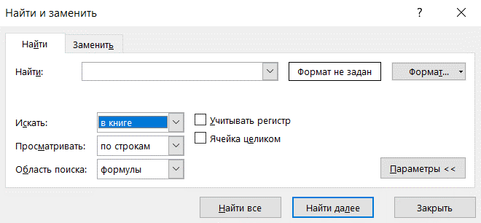

В настройках "Искать" установите В КНИГЕ. Тогда поиск будет идти по всем закладкам прайса.

